상품제안서
친환경 심플 드라이백 10리터 (숄더스트랩포함) | 상품코드: S16812

 |  |  |  |  |  |  | 02-713-8555 | www.synergygift.co.kr
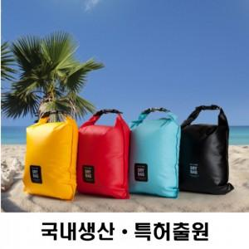

【상세/제작정보】

【인쇄/포장옵션】 | 실크, 풀칼라 / OPP(비닐)

【공급단가】 | 수량 | 100~ | 300~ | 500~ | 1,000~ | 5,000~
*VAT별도 | 단가 | 5,550원 | 5,300원 | 5,150원 | 5,100원 | 4,890원

【상품 URL】 | https://www.synergygift.co.kr:443/src/goods_detail.php?gdno=18826

